入力・提出方法
入力、提出方法

補助対象経費の支払日が、この期間に含まれていることをご確認ください。

こちらに「第一表」（第１表）と記載されているか、ご確認ください。

①確定申告書において上記吹き出しの内容をご確認ください。
②県Webページ上の「消費税仕入控除税額に係るフローチャート」で返還の有無を確認 いただいたうえで、「概要」シートの該当する箇所に記入してください。
③jGrants上の報告フォームの該当する箇所に本エクセルファイル及び必要な添付書類を アップロードしてください。

概要
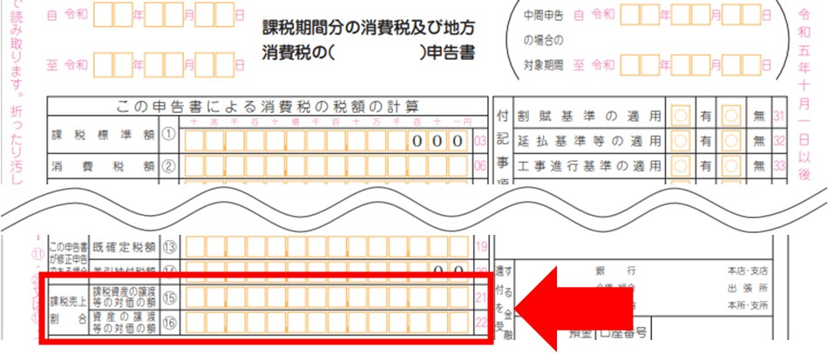
令和６年度愛知県電子処方箋普及促進事業費補助金
消費税及び地方消費税に係る仕入控除税額報告書（添付書類）

《記載方法》
①入力が必要な箇所（以下の網掛け部分以外は入力不要です。）
 | ：全事業者入力必須
 | ：返還の有無等（E21セル）において、「返還あり（一括比例配分方式）」又は「返還あり（個別対応方式）」を選択した事業者のみ入力必須
 | ：返還の有無等（E21セル）において、「返還なし（消費税の申告義務がない）」又は「返還なし（特定収入割合が５％超）」を選択した事業者のみ入力必須
 | （「返還なし（消費税の申告義務がない）」又は「返還なし（特定収入割合が５％超）」を選択したときのみ網掛け「青」のセルが表示されます。）
②返還の有無等（E21セル）は該当するものをプルダウン選択して下さい。
③補助金確定額（C21セル）はjGrants消費税及び地方消費税に係る仕入控除税額の報告フォームにある「補助金確定額（参考）」の金額を入力してください。

法人名／屋号
補助金の区分
基準期間における課税売上高（税抜） |  | 円
特定収入割合 |  | ％
 |  |  |  |  |  |  |  |  |  |  |  | （単位：円）
事業区分 | 施設名 | 補助金確定額 | 返還の有無等 | 仕入控除税額 （施設等からの返還額） | 返還あり（一括比例配分方式、個別対応方式の場合） |  |  |  |  |  |  |  | 備考
 |  |  |  |  | 課税売上割合 |  |  | 補助対象経費の課税仕入の割合 （10％分） |  | 補助対象経費の課税仕入の割合 （８％分） |  | 対象経費の 総額
 |  |  |  |  | 課税対象売上 | 総売上 | 割合 | 一括：課税仕入 個別：課税売上対応分 | 一括：入力不要 個別：共通対応分 | 一括：課税仕入 個別：課税仕入対応分 | 一括：入力不要 個別：共通対応分
#N/A |  |  |  | 0

＜課税売上割合の金額について＞
確定申告書の赤枠の箇所に記載されています。
H21セル…確定申告書の「課税資産の譲渡等の対価の額⑮」の金額を入力
I21セル…確定申告書の「資産の譲渡等の対価の額⑯」の金額を入力

